ВХОД
ВХІД

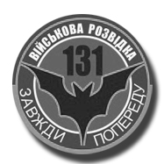
1 | Соболь
2 | Акімова
3 | Уран
4 | Добрий
5 | Хасід
6 | Ромео
7 | Шатун
8 | Жнєц
9 | Спортік
10 | Щедрий
11 | Лол
12 | Юзік
13 | Еклер

